Sheet1
Laganiniii

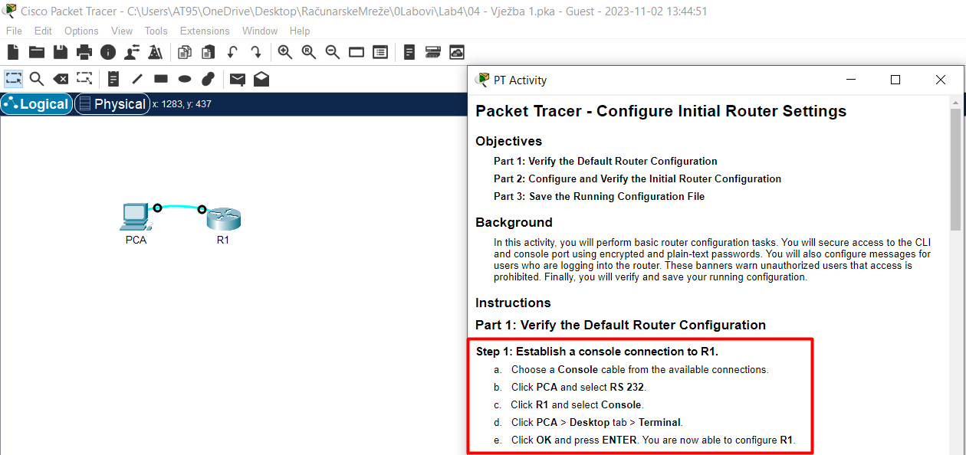

 |  |  |  |  |  |  | 1. korak jeste čisto da se ostvari konekcija.
 |  |  |  |  |  |  | Dakle, a-e i onda klik na PCA, zatim Desktop, zatim Temrinal..
 |  |  |  |  |  |  | Sa R1> ne možemo uraditi ništa značajno i zato odma kucamo enable!

 |  |  |  |  |  |  | IMAM NEKI RUTER KOJI TREBA DA ISKONFIGURIŠEM..NEMAM DIREKTAN PRISTUP ZA ISTI
 |  |  |  |  |  |  | PA JEDINA OPCIJA JESTE DA MU PRISTUPIM PREKO RAČUNARA( KASNIJE TERMINALA..)
 |  |  |  |  |  |  | ZA POVEZIVANJE KORISTIM Console KABAL I RS232/Console PORT RAČUNARA/RUTERA!!!

 |  |  |  |  |  |  | Primjećujem to kako se preko računara na ruter povezujem isto kao što sam se povezivao na switch..

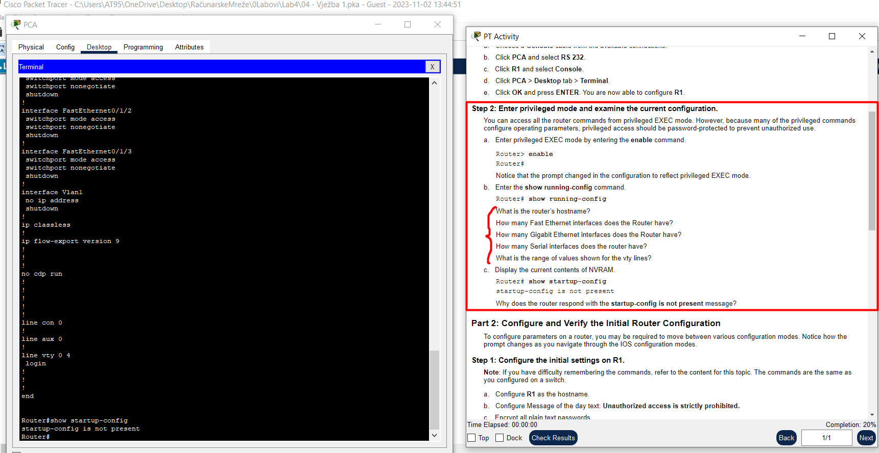
 |  |  |  |  |  |  | Ništa te ne košta čisto edukativno da pročitaš..

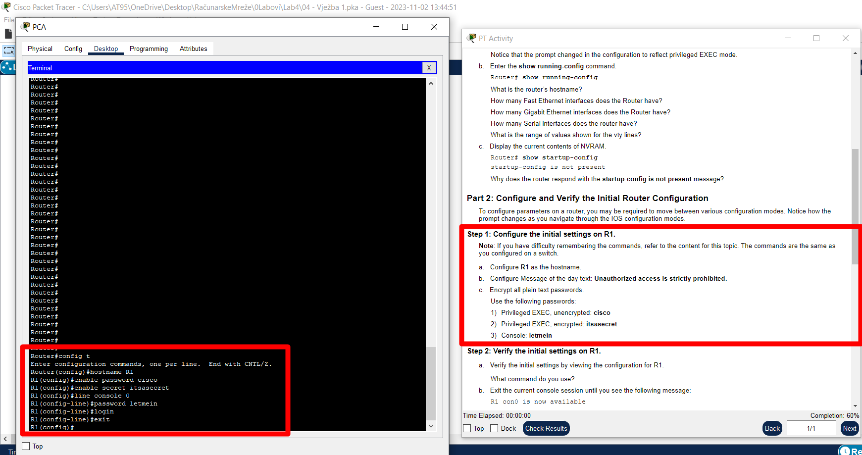
 |  |  |  |  |  |  | Komande:
 |  |  |  |  |  |  | config t | jer sve što konfigurišemo , konfigurišemo iz tog terminala..logično..
 |  |  |  |  |  |  | hostname R1
 |  |  |  |  |  |  | enable password cisco |  | sada je stavljen password za pristup R1# ..
 |  |  |  |  |  |  | enable secret istasecret |  | sada je stavljen password za pristup R1# ..stim da ovaj nadjačava prethodni..
 |  |  |  |  |  |  | line console 0 |  | evo nas na R1>
 |  |  |  |  |  |  | password letmein |  | za pristup R1> je od sada pa na dalje potreban password..
 |  |  |  |  |  |  | login |  | ali samo prilikom logovanja!!!
 |  |  |  |  |  |  | exit |  | vraćamo se u config t korisnički račun
 |  |  |  |  |  |  | banner motd "Paste your message"
 |  |  |  |  |  |  | copy running-config startup-config <=> komandi write!!! Zapamti!!!

 |  |  |  |  |  |  | Još sam zaboravio
 |  |  |  |  |  |  | service password-encryption |  |  | pa onda tek ..
 |  |  |  |  |  |  | copy running-config startup-config <=> komandi write!!! Zapamti!!!

 |  |  |  |  |  |  |  | Pa ako pogriješim, recimo umjesto exit otipkam exti, taj proces pokušaja prevođenja
 |  |  |  |  |  |  |  | mogu da ubijem sa | Ctrl+Lshift+6 |  | !!!

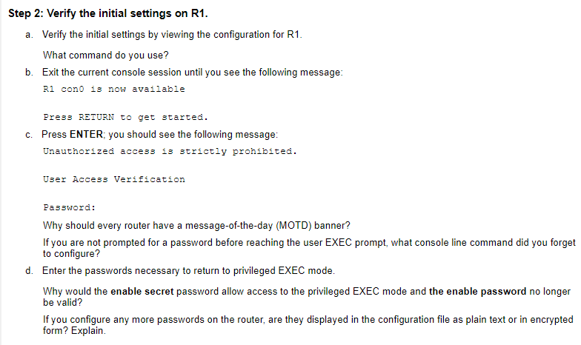
 |  |  |  |  | Nešto bezveze..ja sam samo programmer..

 |  |  |  |  |  |  | Za sve one koji nisu skontali šta sam to prethodno naglasio da sam zaboravio..

Rezime:

IMAM NEKI RUTER KOJI TREBA DA ISKONFIGURIŠEM..NEMAM DIREKTAN PRISTUP ZA ISTI |  |  |  |  |  | Još samo da napomenem na to, recimo dok koristim Linux terminal..najvažnija i ključna stvar jeste
PA JEDINA OPCIJA JESTE DA MU PRISTUPIM PREKO RAČUNARA( KASNIJE TERMINALA..) |  |  |  |  |  | da shvatim
ZA POVEZIVANJE KORISTIM Console KABAL I RS232/Console PORT RAČUNARA/RUTERA!!! |  |  |  |  |  | KO SAM JA!!! Jesam li ja root, jesam li ja administrator ili sam samo običan korisnik?
 |  |  |  |  |  | Sada kada znam ko sam, jednako tako znam koje su to moje privilegije ili ti mogućnosti bolje rečeno..
Komande: |  |  |  |  |  | Terminal k'o terminal pa isto tako i ovdje..
config t | jer sve što konfigurišemo , konfigurišemo iz tog terminala..logično.. |  |  |  |  | Običan korisnik znači mod sa > i tu su moje mogućnosti aman baš nikakve..
hostname R1 |  |  |  |  |  | Sljedeći mod jeste privilegijski što će reći mod sa #..
enable password cisco |  |  | sada je stavljen password za pristup R1# .. |  |  | Zatim imam mod u koji se pozivam onda kada želim da konfigurišem uređaj, a to je (config), OK!
enable secret istasecret |  |  | sada je stavljen password za pristup R1# ..stim da ovaj nadjačava prethodni.. |  |  | I imam mod ako želim da konfigurišem samo jednu liniju, a to je (config-line) mode..
line console 0 |  |  | evo nas na R1>
password letmein |  |  | za pristup R1> je od sada pa na dalje potreban password.. |  |  | Što se (config-line) mod-a tiče, što se linijskih konfiguracija tiče, ja postavljam password-e..
login |  |  | ali samo prilikom logovanja!!! |  |  | Tu je najbitnije da znam kojom komandom postavljam password za
exit |  |  | vraćamo se u config t korisnički račun |  |  | > mode login,
banner motd "Paste your message" |  |  |  |  |  | # mode login,
copy running-config startup-config <=> komandi write!!! Zapamti!!! |  |  |  |  |  | (config) mode login,..

Još sam zaboravio
service password-encryption |  |  |  | pa onda tek ..
copy running-config startup-config <=> komandi write!!! Zapamti!!!

Pa ako pogriješim, recimo umjesto exit otipkam exti, taj proces pokušaja prevođenja
mogu da ubijem sa |  | Ctrl+Lshift+6 |  | !!!

